关系图
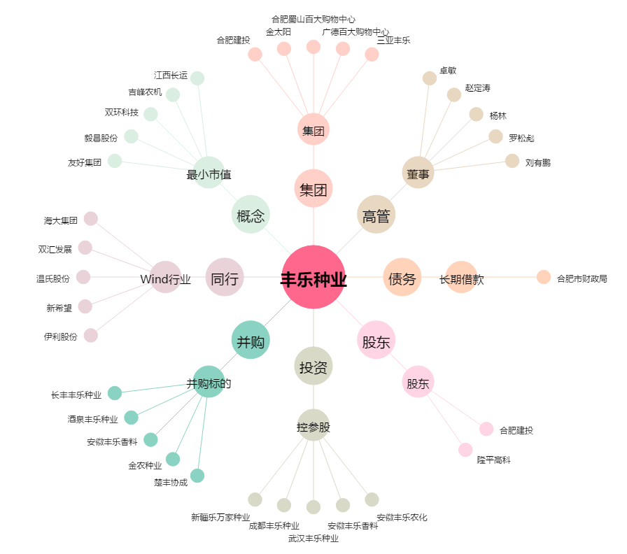
丰乐种业[000713.SZ] - 关系概览图

